상품제안서
아이제나흐 베틴 IH 스텐냄비 20cm양수냄비 | 상품코드: S45912

 |  |  |  |  |  |  | 02-713-8555 | www.synergygift.co.kr
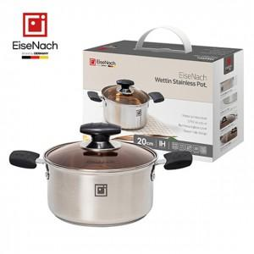

【상세/제작정보】

【인쇄/포장옵션】 | 스티커 / 포장지포장

【공급단가】 | 수량 | 50~ | 100~ | 300~ | 1,000~ | 3,000~
*VAT별도 | 단가 | 10,790원 | 10,200원 | 9,710원 | 9,460원 | 9,290원

【상품 URL】 | https://www.synergygift.co.kr:443/src/goods_detail.php?gdno=45912

